关系图
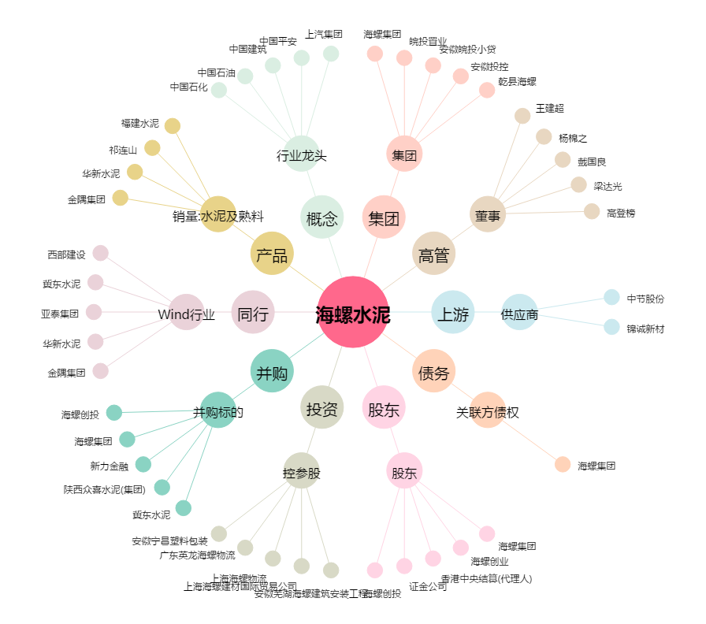
海螺水泥[600585.SH] - 关系概览图

